Diottra - 25mt

Spazzavento SC
Postal Match 2017-2018
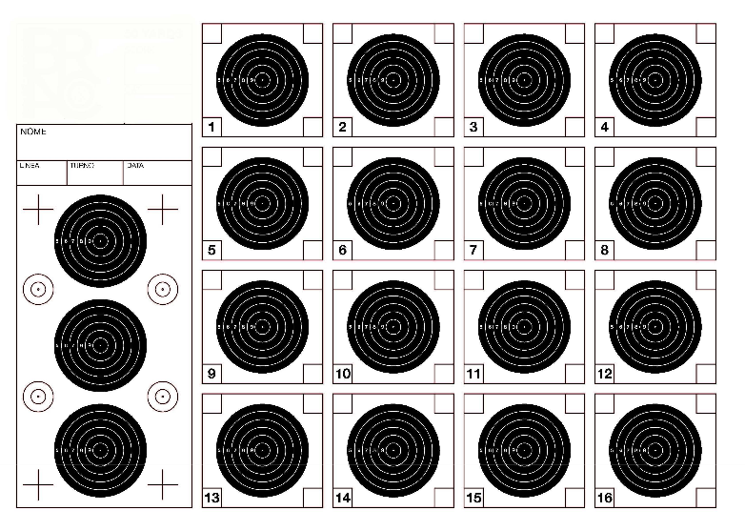
 |  |  |  |  | Diottra
 |  |  |  |  | 25 metri
# | Nome | Cognome | Arma | Associazione | Mesi |  |  |  |  |  | Punteggi
 |  |  |  |  | Nov | Dic | Gen | Feb | Mar | Apr | Primo | Secondo | Terzo | Totale

1 | Michele | Galati | WaltherLG400 | Spazzavento | 158.03 | 158.02 |  |  |  |  | 158.03 | 158.02 |  | 316.05
2 | Walter | Pieretti | WaltherLG400 | Spazzavento | 158.01 | 157.01 |  |  |  |  | 158.01 | 157.01 |  | 315.02
3 | Simone | Chiari | WaltherLG400 | Spazzavento | 158.00 | 155.02 |  |  |  |  | 158.00 | 155.02 |  | 313.02
4 | Claudio | Bassetti | AAS410 | Spazzavento | 150.02 | 153.02 |  |  |  |  | 153.02 | 150.02 |  | 303.04
5 | Filippo | Fantoni | Steyr100LG | Spazzavento | 146.00 | 148.03 |  |  |  |  | 148.03 | 146.00 |  | 294.03
6 | Simone | Fantoni | AAS400 | Spazzavento | 152.03 | 0.00 |  |  |  |  | 152.03 | 0.00 |  | 152.03
7 | Andrea | Cheli | HammerliAR20 | Spazzavento | 148.01 | 0.00 |  |  |  |  | 148.01 | 0.00 |  | 148.01
8 | Giuliano | Guidi | FWB300 | Spazzavento | 0.00 | 147.01 |  |  |  |  | 147.01 | 0.00 |  | 147.01
9
10

 | Ogni tiratore è responsabile del controllo dei propri risultati: i risultati vengono regolarmente pubblicati per permettere questo controllo
 | Eventuali errori o omissioni devono essere segnalati all'Organizzazione che provvederà alla validazione della segnalazione ed alla sua eventuale correzione
 | I reclami devono essere risolti entro una settimana dalla pubblicazione del risultato: reclami successivi non verranno accolti

Open Diottra - 50mt
Spazzavento SC
Postal Match 2017-2018
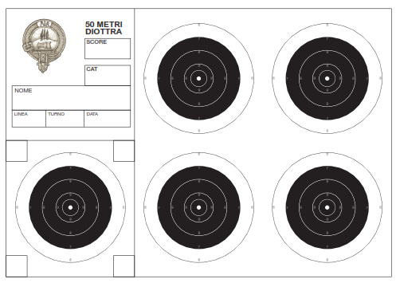
 |  |  |  |  | Open Diottra
 |  |  |  |  | 50 metri
# | Nome | Cognome | Arma | Associazione | Mesi |  |  |  |  |  | Punteggi
 |  |  |  |  | Nov | Dic | Gen | Feb | Mar | Apr | Primo | Secondo | Terzo | Totale

1 | Simone | Chiari | FWB P70 | Spazzavento | 158.03 | 154.01 |  |  |  |  | 158.03 | 154.01 |  | 312.04
2 | Walter | Pieretti |  | Spazzavento | 154.00 | 150.01 |  |  |  |  | 154.00 | 150.01 |  | 304.01
3 | Michele | Galati |  | Spazzavento | 152.01 | 151.00 |  |  |  |  | 152.01 | 151.00 |  | 303.01
4 | Filippo | Fantoni | Steyr100LG | Spazzavento | 139.01 | 152.02 |  |  |  |  | 152.02 | 139.01 |  | 291.03
5 | Matteo | Anichini | AAS400 | Spazzavento | 141.02 | 145.03 |  |  |  |  | 145.03 | 141.02 |  | 286.05
6 | Claudio | Bassetti | AAS410 | Spazzavento | 142.00 | 144.01 |  |  |  |  | 144.01 | 142.00 |  | 286.01
7
8
9
10

 | Ogni tiratore è responsabile del controllo dei propri risultati: i risultati vengono regolarmente pubblicati per permettere questo controllo
 | Eventuali errori o omissioni devono essere segnalati all'Organizzazione che provvederà alla validazione della segnalazione ed alla sua eventuale correzione
 | I reclami devono essere risolti entro una settimana dalla pubblicazione del risultato: reclami successivi non verranno accolti

Unlimited A - 25mt
Spazzavento SC
Postal Match 2017-2018
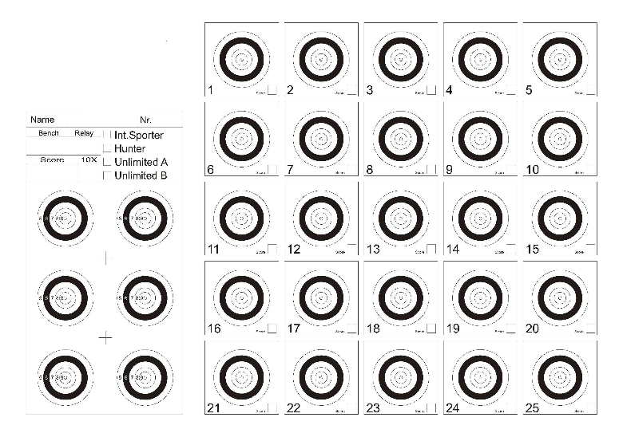
 |  |  |  |  | Unlimited A
 |  |  |  |  | 25 metri
# | Nome | Cognome | Arma | Associazione | Mesi |  |  |  |  |  | Punteggi
 |  |  |  |  | Nov | Dic | Gen | Feb | Mar | Apr | Primo | Secondo | Terzo | Totale

1 | Elio | Brambilla | FWB800 | BresciaShoot | 241.00 | 240.04 |  |  |  |  | 241.00 | 240.04 |  | 481.04
2 | Fernando | Belotti | Walther LG400 | BresciaShoot | 239.05 | 240.06 |  |  |  |  | 240.06 | 239.05 |  | 479.11
3 | Bruno | Grassi | AA 400 MPR | BresciaShoot | 235.05 | 244.06 |  |  |  |  | 244.06 | 235.05 |  | 479.11
4 | Walter | Pieretti | FWB800 | Spazzavento | 235.06 | 243.03 |  |  |  |  | 243.03 | 235.06 |  | 478.09
5 | Salvatore | De Mori | FWB800 | BresciaShoot | 238.03 | 238.02 |  |  |  |  | 238.03 | 238.02 |  | 476.05
6 | Giuseppe | Colosio | AA 400 MPR | BresciaShoot | 232.02 | 243.06 |  |  |  |  | 243.06 | 232.02 |  | 475.08
7 | Francesca | Delogu | FWB 700 | BresciaShoot | 229.07 | 244.03 |  |  |  |  | 244.03 | 229.07 |  | 473.10
8 | Marco | Pagnini | AAS400MPR | Spazzavento | 235.03 | 233.03 |  |  |  |  | 235.03 | 233.03 |  | 468.06
9 | Matteo | Anichini | AAS400 | Spazzavento | 232.04 | 229.00 |  |  |  |  | 232.04 | 229.00 |  | 461.04
10 | Giuliano | Guidi | Anschutz2002 | Spazzavento | 0.00 | 243.07 |  |  |  |  | 243.07 | 0.00 |  | 243.07
11 | Adriano | Brescianini | FWB800 | BresciaShoot | 241.06 | 0.00 |  |  |  |  | 241.06 | 0.00 |  | 241.06
12 | Maurizio | Mazzantini |  | Spazzavento | 0.00 | 240.03 |  |  |  |  | 240.03 | 0.00 |  | 240.03
13 | Simone | Fantoni | AAS400 | Spazzavento | 239.05 | 0.00 |  |  |  |  | 239.05 | 0.00 |  | 239.05
14 | Enrico | Pezzarossi | Pardini GPR1 | BresciaShoot | 235.04 | 0.00 |  |  |  |  | 235.04 | 0.00 |  | 235.04
15 | Fabrizio | Cheli | AAS400 | Spazzavento | 229.02 | 0.00 |  |  |  |  | 229.02 | 0.00 |  | 229.02
16 | Roberto | Vecce | AAS400 | Cascina | 222.03 | 0.00 |  |  |  |  | 222.03 | 0.00 |  | 222.03
17 | Flavia | Casini | AAS400 | Spazzavento | 187.01 | 0.00 |  |  |  |  | 187.01 | 0.00 |  | 187.01

 | Ogni tiratore è responsabile del controllo dei propri risultati: i risultati vengono regolarmente pubblicati per permettere questo controllo
 | Eventuali errori o omissioni devono essere segnalati all'Organizzazione che provvederà alla validazione della segnalazione ed alla sua eventuale correzione
 | I reclami devono essere risolti entro una settimana dalla pubblicazione del risultato: reclami successivi non verranno accolti

Unlimited B - 25mt
Spazzavento SC
Postal Match 2017-2018
 |  |  |  |  | Unlimited B
 |  |  |  |  | 25 metri
# | Nome | Cognome | Arma | Associazione | Mesi |  |  |  |  |  | Punteggi
 |  |  |  |  | Nov | Dic | Gen | Feb | Mar | Apr | Primo | Secondo | Terzo | Totale

1 | Giovanni | Palumbo | Steyr Challenge | Taurinia ST | 247.06 | 248.06 |  |  |  |  | 248.06 | 247.06 |  | 495.12
2 | Michele | Galati | FWB P70 | Spazzavento | 247.08 | 247.11 |  |  |  |  | 247.11 | 247.08 |  | 494.19
3 | Franco | Garbani | Steyr Challenge | Taurinia ST | 247.09 | 247.10 |  |  |  |  | 247.10 | 247.09 |  | 494.19
4 | Marco | Buono | FWB P70 | Spazzavento | 244.06 | 249.09 |  |  |  |  | 249.09 | 244.06 |  | 493.15
5 | Marco | Pagnini | WaltherLG300 | Spazzavento | 242.05 | 247.07 |  |  |  |  | 247.07 | 242.05 |  | 489.12
6 | Aldo | Boncompagni | WaltherLG300 | Lugnano | 242.06 | 245.06 |  |  |  |  | 245.06 | 242.06 |  | 487.12
7 | Walter | Pieretti | FWB P70 | Spazzavento | 240.05 | 246.08 |  |  |  |  | 246.08 | 240.05 |  | 486.13
8 | Salvatore | De Mori | Steyr LG 110 | BresciaShoot | 241.06 | 243.02 |  |  |  |  | 243.02 | 241.06 |  | 484.08
9 | Tiziano | Giraldi | WaltherLG400 | Cascina | 236.04 | 244.06 |  |  |  |  | 244.06 | 236.04 |  | 480.10
10 | Bruno | Grassi | AA HF500 | BresciaShoot | 237.03 | 242.04 |  |  |  |  | 242.04 | 237.03 |  | 479.07
11 | Elio | Brambilla | FWB P70 | BresciaShoot | 236.05 | 242.09 |  |  |  |  | 242.09 | 236.05 |  | 478.14
12 | Gianni | Cosci | FWB800 | Spazzavento | 235.02 | 236.04 |  |  |  |  | 236.04 | 235.02 |  | 471.06
13 | Giovanni | Ricci Maccarini | FWB P70 | Bassano | 248.10 | 0.00 |  |  |  |  | 248.10 | 0.00 |  | 248.10
14 | Matteo | Anichini |  | Spazzavento | 0.00 | 240.07 |  |  |  |  | 240.07 | 0.00 |  | 240.07
15 | Enrico | Pezzarossi | WaltherLG300 | BresciaShoot | 239.04 | 0.00 |  |  |  |  | 239.04 | 0.00 |  | 239.04
16 | Roberto | Vecce | WaltherLG300 | Cascina | 236.05 | 0.00 |  |  |  |  | 236.05 | 0.00 |  | 236.05
17 | Fabrizio | Cheli |  | Spazzavento | 0.00 | 233.01 |  |  |  |  | 233.01 | 0.00 |  | 233.01
18 | Antonio | Sirna |  | Spazzavento | 0.00 | 214.01 |  |  |  |  | 214.01 | 0.00 |  | 214.01

 | Ogni tiratore è responsabile del controllo dei propri risultati: i risultati vengono regolarmente pubblicati per permettere questo controllo
 | Eventuali errori o omissioni devono essere segnalati all'Organizzazione che provvederà alla validazione della segnalazione ed alla sua eventuale correzione
 | I reclami devono essere risolti entro una settimana dalla pubblicazione del risultato: reclami successivi non verranno accolti

Open Ottica - 50 mt
Spazzavento SC
Postal Match 2017-2018
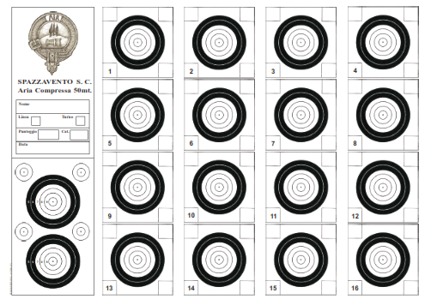
 |  |  |  |  | Open Ottica
 |  |  |  |  | 50 metri
# | Nome | Cognome | Arma | Associazione | Mesi |  |  |  |  |  | Punteggi
 |  |  |  |  | Nov | Dic | Gen | Feb | Mar | Apr | Primo | Secondo | Terzo | Totale

1 | Aldo | Boncompagni |  | Lugnano | 151.00 | 156.04 |  |  |  |  | 156.04 | 151.00 |  | 307.04
2 | Michele | Galati |  | Spazzavento | 148.01 | 151.00 |  |  |  |  | 151.00 | 148.01 |  | 299.01
3 | Gianni | Cosci |  | Spazzavento | 144.03 | 144.01 |  |  |  |  | 144.03 | 144.01 |  | 288.04
4 | Giovanni | Palumbo |  | Taurinia ST | 153.00 | 0.00 |  |  |  |  | 153.00 | 0.00 |  | 153.00
5 | Franco | Garbani |  | Taurinia ST | 152.02 | 0.00 |  |  |  |  | 152.02 | 0.00 |  | 152.02
6 | Antonio | Sirna |  | Spazzavento | 0.00 | 146.02 |  |  |  |  | 146.02 | 0.00 |  | 146.02
7 | Matteo | Anichini |  | Spazzavento | 139.02 | 0.00 |  |  |  |  | 139.02 | 0.00 |  | 139.02
8 | Marco | Pagnini |  | Spazzavento | 136.00 | 0.00 |  |  |  |  | 136.00 | 0.00 |  | 136.00
9
10

 | Ogni tiratore è responsabile del controllo dei propri risultati: i risultati vengono regolarmente pubblicati per permettere questo controllo
 | Eventuali errori o omissioni devono essere segnalati all'Organizzazione che provvederà alla validazione della segnalazione ed alla sua eventuale correzione
 | I reclami devono essere risolti entro una settimana dalla pubblicazione del risultato: reclami successivi non verranno accolti

